Hoja1
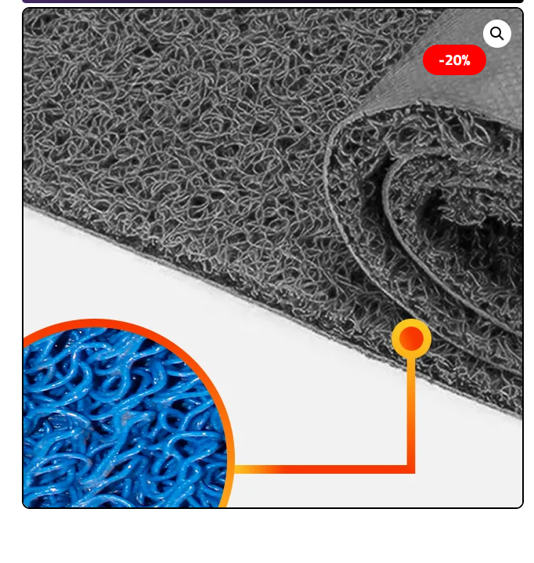
EETT
Limpiapiés PVC tipo Nomad Alto Trafico
CANTIDAD | 3
CARACTERÍSTICAS GENERALES | CUMPLE SI/NO | OBSERVACIÓN
Material: filamentos de vinilo continuo de PVC de 12 mm, de gran calidad para uso exterior en zonas de tráfico peatonal
Base: Goma o poliuretano antideslizante para estabilidad en el piso.
Dimensiones: 1 unidad 600 mm x 1400 mm. 1 unidad 600 mm x 1500 mm. 1 unidad 600 mm x 1600 mm.
Diseño: Rectangular, Color Azul o Gris

